Sheet1
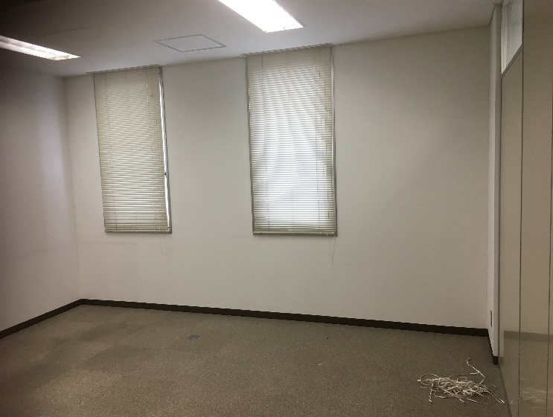
 | 1 | 号証 |  | 撮影方向 | 写真
甲1 |  | ー | 1
甲1 | 0
甲1 | 0
甲1 | 0
甲1 | 0
甲1 | 0
甲1 | 0
甲1 | 0
甲1 | 0
甲1 | 0
甲1 | 0 |  |  |  | (１)赤矢印は、写真の撮影方向である。 (２)ブラインド（緑部分）は、賃貸する前から付いていたものである（〇の証言）。
甲1 | 0
甲1 | 0
甲1 | 0
甲1 | 0
甲1 | 0
 | 2 | 号証 |  | 撮影方向 | 写真
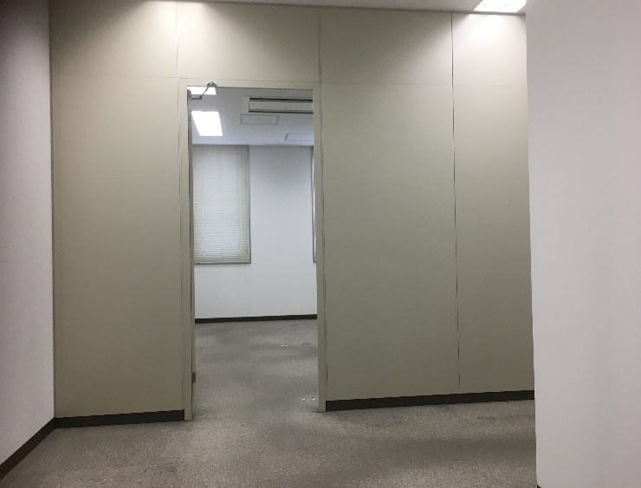
甲1 |  | ー | 2
甲1 | 0
甲1 | 0
甲1 | 0
甲1 | 0
甲1 | 0
甲1 | 0
甲1 | 0
甲1 | 0
甲1 | 0
甲1 | 0 |  |  |  | (１)赤矢印は、写真の撮影方向である。 (２) 間仕切り（緑部分）は、父が設置したものであると思われる（〇氏の証言）。間仕切りの撤去費用等は賃借人負担であることは争わない（〇氏の証言）。
甲1 | 0
甲1 | 0
甲1 | 0
甲1 | 0
甲1 | 0

